信用交易
融资融券市场交易数据统计(2024-06-12)

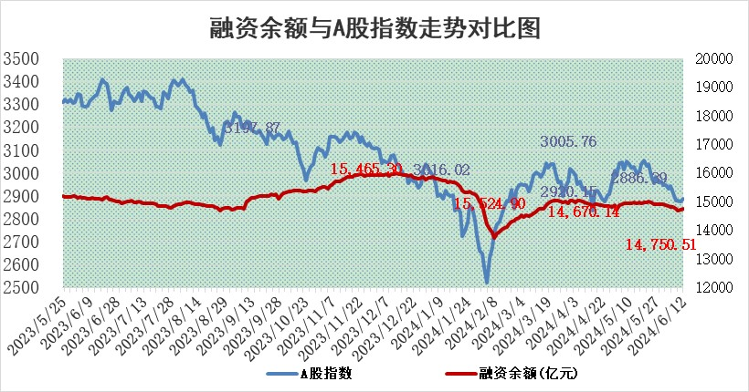
标的证券 | 融资融券余额（亿元） | 融资余额（亿元） | 融券余额（亿元） | 融资买入额（亿元） | 融资融券规模变化（亿元） | 融资余额增幅(‰) | 融券余额增幅(%)
统计数据 | 15,100.16 | 14,750.51 | 338.54 | 564.50 | 19.58 | 1.18 | 0.65

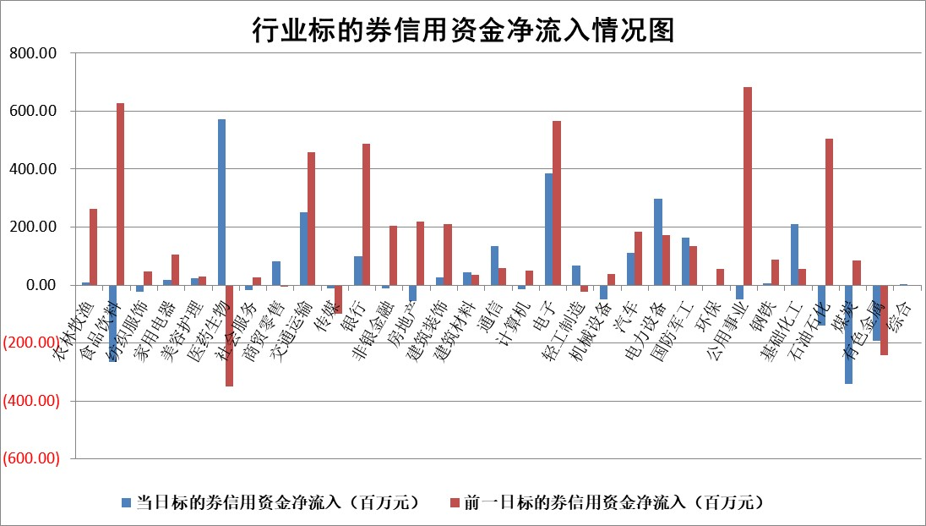

 |  |  |  |  |  |  |  | 2

 |  |  |  |  |  |  |  | 5
标的基金代码 | 标的基金简称 | 融资余额/市值(%) | 融资余额增幅(%) | 融资买入额/成交金额(%) | （融资余额净增额-融券余额净增额）/市值(‱) | 融券余额降幅(%) | ABS[（融资余额净增额-融券余额净增额）/市值净增额-1](%)
159902 | 华夏中小板ETF | 1.22 | -4.27 | 0.01 | -5.46 | -0.50 | 110.94
159915 | 易方达创业板ETF | 1.84 | -4.73 | 86530.26 | -8.99 | 4.50 | 82.58
159919 | 嘉实沪深300ETF | 0.67 | -3.36 | 2.74 | -2.28 | 1.48 | 83.22
159920 | 华夏恒生ETF | 41.91 | -0.34 | 12.08 | -14.43 | 1.18 | 87.91
159922 | 嘉实中证500ETF | 0.50 | -15.59 | 11.14 | -9.62 | -0.23 | 140.53
159925 | 南方沪深300ETF | 0.09 | 21.83 | 1.55 | -0.17 | -3.29 | 97.05
159928 | 消费ETF | 1.05 | 0.12 | 0.85 | 0.12 | -0.35 | 100.00
159934 | 易方达黄金ETF | 89.84 | 0.33 | 19.36 | 29.63 | 0.00 | 53.21
159939 | 全指信息技术ETF | 0.71 | -4.66 | 63.08 | -3.48 | 0.00 | 116.86
159940 | 全指金融地产ETF | 0.11 | 1.88 | 0.01 | 0.21 | 0.00 | 100.63
159995 | 半导体芯片ETF | 2.40 | -0.36 | 71.88 | -0.75 | 0.82 | 97.84
159997 | 天弘中证电子ETF | 2.21 | -1.74 | 7.15 | -3.91 | -0.12 | 133.93
159998 | 天弘中证计算机主题ETF | 0.57 | 2.80 | 0.08 | 1.48 | -0.44 | 96.62
510050 | 华夏上证50ETF | 3.95 | -2.21 | 584.40 | -8.66 | 12.48 | 114.33
510180 | 华安上证180ETF | 0.46 | -0.06 | 0.41 | -0.03 | 0.03 | 97.71
510880 | 华泰柏瑞红利ETF | 0.29 | -4.34 | 2.91 | -1.56 | -30.19 | 102.08
510900 | 易方达恒生H股ETF | 52.43 | -0.51 | 14.53 | -26.66 | 0.00 | 55.46
511010 | 5年期国债ETF | 6.70 | -0.51 | 0.09 | -3.44 | 0.00 | 160.28
511380 | 可转债及可交换债券ETF | 3.54 | 0.46 | 72.17 | 1.61 | -0.28 | 94.18
512000 | 全指证券ETF | 9.30 | 0.25 | 14.82 | 1.00 | -37.42 | 95.77
512010 | 沪深300医药卫生ETF | 6.09 | -0.07 | 230.87 | -0.42 | 0.00 | 100.51
512070 | 沪深300非银ETF | 2.42 | 0.31 | 96.55 | 0.81 | 1.07 | 102.12
512400 | 南方中证申万有色金属ETF | 1.66 | -4.89 | 0.73 | -9.59 | -4.21 | 115.37
512580 | 广发中证环保产业ETF | 1.14 | -0.32 | 0.04 | -0.37 | 0.00 | 109.14
512660 | 国泰中证军工ETF | 2.72 | -0.43 | 22.24 | -0.31 | 3.08 | 103.24
512800 | 华宝中证银行ETF | 11.96 | -0.45 | 3.02 | -4.57 | 3.22 | 74.70
512980 | 广发中证传媒ETF | 1.51 | -8.45 | 289.36 | -13.95 | -0.47 | 112.73
515030 | 华夏中证新能源汽车ETF | 2.46 | 1.66 | 4.82 | 4.03 | 0.17 | 108.25
515050 | 华夏中证5G通信主题ETF | 0.93 | 9.17 | 13.28 | 7.69 | -1.27 | 94.01
515070 | 华夏中证人工智能ETF | 3.37 | 7.29 | 22.41 | 22.62 | -0.43 | 39.69
标的股票比较指标 |  | 融资余额/流通A股市值(%) | 融资余额增幅(%) | 融资买入额/成交金额(%) | （融资余额净增额-融券余额净增额）/流通A股市值(‱) | 融券余额降幅(%) | ABS[（融资余额净增额-融券余额净增额）/流通A股市值净增额-1](%)
前十名标的个股 |  | 仁东控股 | 双乐股份 | 金博股份 | 双乐股份 | 鹏都农牧 | 新易盛
 |  | 雅博股份 | 玉马遮阳 | 辽宁成大 | 万邦医药 | 江天化学 | 西山科技
 |  | 中研股份 | 万润科技 | 天壕能源 | 雅创电子 | 盛科通信 | 敷尔佳
 |  | 容百科技 | 生益电子 | 爱施德 | 万润科技 | 三生国健 | 木林森
 |  | 骏成科技 | 雅创电子 | 申万宏源 | 玉马遮阳 | 华曙高科 | 斯达半导
 |  | 盛帮股份 | 万邦医药 | 国力股份 | 成都华微 | 佰维存储 | 北摩高科
 |  | 纽泰格 | 美农生物 | 五矿发展 | 美农生物 | 渤海化学 | 天音控股
 |  | 福星股份 | 联瑞新材 | 江苏神通 | 威尔高 | 萤石网络 | 江苏吴中
 |  | 东方通 | 陕西能源 | 迈信林 | 锡南科技 | 万润新能 | 数字认证
 |  | 元道通信 | 航天电器 | 上海建工 | 生益电子 | 嘉元科技 | 盛德鑫泰
后十名标的个股 |  | 锦州港 | 安培龙 | 国风新材 | 中科磁业 | 飞凯材料 | 深圳瑞捷
 |  | 中泰化学 | 中科磁业 | 东旭蓝天 | 安培龙 | 渤海轮渡 | 盛景微
 |  | 特发信息 | 乐山电力 | 威创股份 | 创益通 | 山鹰国际 | 华达科技
 |  | 海峡创新 | 通业科技 | 华闻集团 | 英力股份 | 振江股份 | 嘉曼服饰
 |  | 傲农生物 | 天地科技 | 普利制药 | 霍普股份 | 翔楼新材 | 苏州规划
 |  | 超华科技 | 苏泊尔 | 安通控股 | 崇德科技 | 报喜鸟 | 信测标准
 |  | 华微电子 | 创益通 | 东旭光电 | 敷尔佳 | 深高速 | 泰凌微 | ;
 |  | 证通电子 | 崇德科技 | 锦州港 | 康鹏科技 | 普元信息 | 长川科技
 |  | 爱康科技 | 霍普股份 | 中泰化学 | 天承科技 | 奥普光电 | 大名城
 |  | 长江健康 | 芯碁微装 | 特发信息 | 华塑科技 | 铜峰电子 | 陕西华达
说明：1.以上普通交易数据和信用交易数据皆以交易日收盘后数据为基准；2.上述标的证券总数据只计算标的证券市场总数据，不包括从标的证券中调出去标的证券数据，所以与交易所公布的总值略有不同； 3.上述行业采用申万一级行业分类；4.以上标的基金和标的个股中比较的6个指标值中：前5个（从左至右）为正向指标，值越大排名越靠前；第6个为逆向指标，值越小，排名越靠前；5.第6个指标中ABS[]表示求绝对值，其主要用于考量信用资金相对净流入对股价相对净变化的贡献程度；6.数据来源：wind，交易所。

 | 证券代码 | 新增融资余额 | 融资买入额 | 融资买入增幅前10
远大智能 | 002689 | 28175353 | 42268582 | 199%
亚太股份 | 002284 | 21555247 | 34242865 | 82%
赛诺医疗 | 688108 | 72122899 | 101076547 | 78%
湖南发展 | 000722 | 66023557 | 137112987 | 75%
柘中股份 | 002346 | 14584119 | 36845980 | 58%
国城矿业 | 000688 | 24683149 | 48240585 | 54%
兆新股份 | 002256 | 1985058 | 4066269 | 52%
凯美特气 | 002549 | 33806472 | 61340055 | 52%
华昌达 | 300278 | 13474542 | 19303225 | 48%
新华联 | 000620 | 27311937 | 39201759 | 43%

 | 证券代码 | 新增融资余额 | 融资买入额 | 融资买入增幅前10
兔宝宝 | 002043 | 73310337 | 89923983 | 334%
捷昌驱动 | 603583 | 26026415 | 31686727 | 262%
湘财股份 | 600095 | 94196837 | 132280449 | 252%
中谷物流 | 603565 | 49103883 | 60098371 | 234%
中青宝 | 300052 | 24215352 | 31377809 | 98%
顾家家居 | 603816 | 138518545 | 188424210 | 78%
喜临门 | 603008 | 31503289 | 48351944 | 77%
财信发展 | 000838 | 10831830 | 17666790 | 74%
苏州银行 | 002966 | 10578096 | 19143736 | 72%
金诚信 | 603979 | 23858538 | 36098133 | 60%

